상품제안서
uni 제트스트림 라이트터치 볼펜 (0.7) | 상품코드: S38071

 |  |  |  |  |  |  | 02-713-8555 | www.synergygift.co.kr
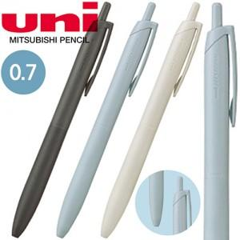

【상세/제작정보】 | <p><span style="font-size: 14pt;">※ 개별포장 진행시 운임비 정책 상이합니다.</span></p>

【인쇄/포장옵션】 | 실크 / 포장불가능

【공급단가】 | 수량 | 300~ | 1,000~ | 3,000~ | 10,000~ | 20,000~
*VAT별도 | 단가 | 1,200원 | 1,170원 | 1,130원 | 1,080원 | 1,060원

【상품 URL】 | https://www.synergygift.co.kr:443/src/goods_detail.php?gdno=38071

